pràctica.2
PRÀCTICA 2.- TAL COM ES PREGUNTA: FES EL BALANÇ DE SITUACIÓ, CALCULA EL RESULTAT DE L'EXERCICI i EL FONS DE MANIOBRA.
 | EXPLICA MITJANÇANT EL FONS DE MANIOBRA, SI L'EMPRESA POT FER FRONT O NO ALS PAGAMENTS A CURT.

 | TENS LES PLANTILLES DE BALANÇ ALS FULLS DE LA TEVA DRETA. I L'EXPLICACIÓ DEL FM FES-LA AL REQUADRE QUE
 | TROBARÀS AL PEU D'AQUEST ENUNCIAT.

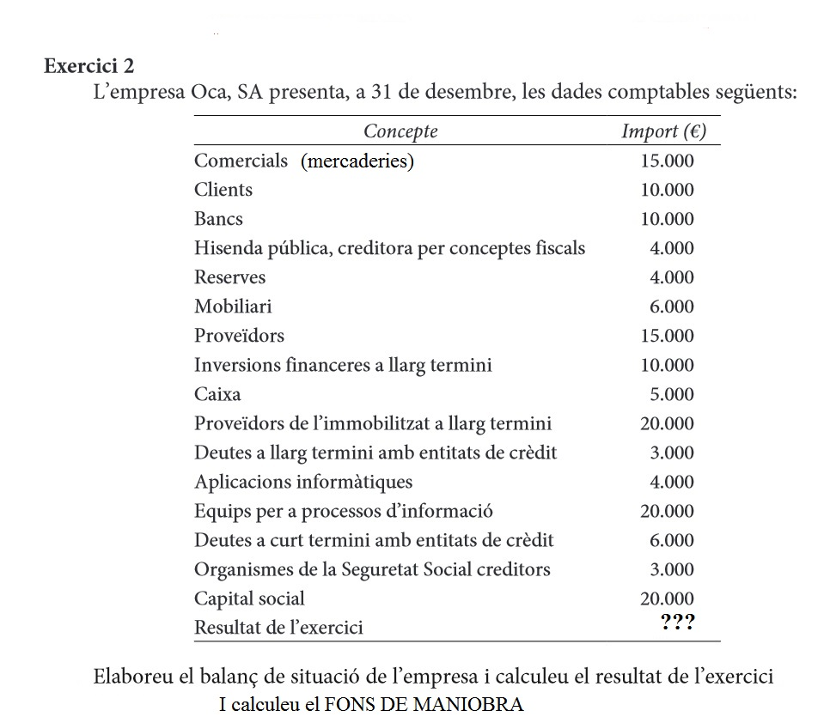
 |  |  | desbloca: 888

 | MITJANÇANT EL FONS DE MANIOBRA EXPLICA SI L'EMPRESA POT FER FRONT O NO ALS PAGAMENTS A CURT TERMINI

 |  | El FONS DE MANIOBRA ÉS FM = AC - PC = 40.000 - 28.000 = 12.000 ; Aquest import del fons de maniobra és un bon indicador. Amb els bens i drets a curt termini es pot fer front a les obligacions a curt termini. Seria perfecte si no calgués fer servir part de les existències (en 3.000 €, concretament) per cobrir les obligacions. És a dir, que caldrà fer més vendes de mercaderies per fer front als deutes a curt termini. Però l'empresa, si té feina tal com deia, podrà fer front a aquests deutes a C/T.

